Deckblatt
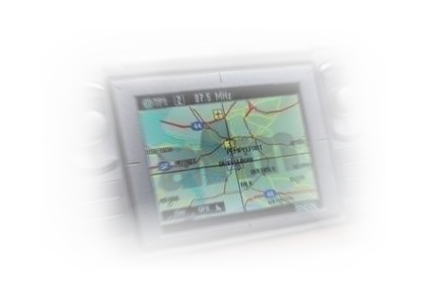
afm Entscheidungsnavigation Dread Disease
Tarif- und Leistungsvergleich von Dread Disease Versicherungen

